行政事業レビューシート
 |  |  |  |  |  |  |  |  |  |  |  |  |  |  |  |  |  |  |  |  | 事業番号 |  |  |  |  |  | 0023
平成２７年度行政事業レビューシート |  |  |  |  |  |  |  |  |  |  |  |  |  |  |  |  |  |  |  | （ | 国土交通省 |  |  |  |  |  |  |  |  | ）
事業名 |  |  | 海岸事業 |  |  |  |  |  |  |  |  |  | 担当部局庁 |  |  |  | 水管理・国土保全局 |  |  |  |  |  |  |  | 作成責任者
事業開始年度 |  |  | 昭和２４年度 |  |  | 事業終了 （予定）年度 |  |  |  | 終了予定なし |  |  | 担当課室 |  |  |  | 海岸室 |  |  |  |  |  |  |  | 室長 井上 智夫
会計区分 |  |  | 一般会計 |  |  |  |  |  |  |  |  |  | 政策・施策名 |  |  |  | ２ 良好な生活環境、自然環境の形成、バリアフリー 社会の実現 ４ 海洋・沿岸域環境や港湾空間の保全・再生・形成、 海洋廃棄物処理、海洋汚染防止を推進する。 ４ 水害等災害による被害の軽減 13 津波・高潮・侵食等による災害の防止・減災を 推進する
根拠法令 （具体的な 条項も記載） |  |  | 海岸法（昭和31年5月12日） 第6条、第27条、第37条の２ |  |  |  |  |  |  |  |  |  | 関係する計画、通知等 |  |  |  | 社会資本整備重点計画 （社会資本整備重点計画法第4条） 海岸保全基本計画（海岸法第2条）
主要政策・施策 |  |  | 海洋政策、国土強靭化 |  |  |  |  |  |  |  |  |  | 主要経費 |  |  |  | 公共事業
事業の目的 （目指す姿を簡潔に。3行程度以内） |  |  | 津波、高潮、波浪その他海水又は地盤の変動による被害から海岸を防護するとともに、海岸環境の整備と保全及び公共の海岸の適正な利用を図り、もって国土の保全に資する。
事業概要 （5行程度以内。別添可） |  |  | 津波、高潮、波浪、海岸侵食による災害から背後の人命や財産の防護、国土保全に資することを目的に、被災のメカニズムや特性等を把握するため、海象観測や現地調査・地質調査等を実施し、その結果を基に対策工事の計画を立案するとともに、この計画に基づき、堤防、突堤、護岸、離岸堤等の整備を行う。 また、国土保全上極めて重要である沖ノ鳥島海岸で、海岸の維持管理を実施する。 国費率・補助率 直轄事業：国10/10、2/3
実施方法 |  |  | 直接実施、委託・請負
予算額・ 執行額 （単位:百万円） |  |  |  |  |  |  | 24年度 |  |  |  | 25年度 |  |  |  |  | 26年度 |  |  |  |  |  | 27年度 |  |  |  | 28年度要求
 |  |  | 予算の状況 | 当初予算 |  |  | 9,178 |  |  |  | 9,298 |  |  |  |  | 9,751 |  |  |  |  |  | 11,723
 |  |  |  | 補正予算 |  |  | 5,542 |  |  |  | 2,350 |  |  |  |  | 349
 |  |  |  | 前年度から繰越し |  |  | 2,181 |  |  |  | 9,558 |  |  |  |  | 4,528 |  |  |  |  |  | 2,824
 |  |  |  | 翌年度へ繰越し |  |  | ▲ 9,558 |  |  |  | ▲ 4,528 |  |  |  |  | ▲ 2,824
 |  |  |  | 予備費等 |  |  | 2,240 |  |  |  | - |  |  |  |  | -
 |  |  |  | 計 |  |  | 9,583 |  |  |  | 16,678 |  |  |  |  | 11,804 |  |  |  |  |  | 14,547 |  |  |  | 0
 |  |  | 執行額 |  |  |  | 9,569 |  |  |  | 16,656 |  |  |  |  | 11,795
 |  |  | 執行率（％） |  |  |  | 100% |  |  |  | 100% |  |  |  |  | 100%
成果目標及び成果実績 （アウトカム） |  |  | 定量的な成果目標 |  |  |  | 成果指標 |  |  |  |  |  |  | 単位 |  |  | 24年度 |  |  |  | 25年度 |  |  | 26年度 |  |  | 目標最終年度
 |  |  |  |  |  |  |  |  |  |  |  |  |  |  |  |  |  |  |  |  |  |  |  |  |  |  |  | 28 | 年度
 |  |  | 平成28年度に海岸堤防等の整備率を約28%から約66%まで引き上げる |  |  |  | 東海・東南海・南海地震等の大規模地震が想定されている地域等における海岸堤防等の整備率（計画高までの整備と耐震化） |  |  |  |  |  | 成果実績 | ％ |  |  | 31 |  |  |  | 33 |  |  | 35
 |  |  |  |  |  |  |  |  |  |  |  |  | 目標値 | ％ |  |  | - |  |  |  | - |  |  | - |  |  | 66
 |  |  |  |  |  |  |  |  |  |  |  |  | 達成度 | ％ |  |  | 47 |  |  |  | 50 |  |  | 53
成果目標及び成果実績 （アウトカム） |  |  | 定量的な成果目標 |  |  |  | 成果指標 |  |  |  |  |  |  | 単位 |  |  | 24年度 |  |  |  | 25年度 |  |  | 26年度 |  |  | 目標最終年度
 |  |  |  |  |  |  |  |  |  |  |  |  |  |  |  |  |  |  |  |  |  |  |  |  |  |  |  | 28 | 年度
 |  |  | 平成28年度に現状の汀線防護が完了した割合を約78%から約85%まで引き上げる |  |  |  | 侵食海岸において、現状の汀線防護が完了した割合 |  |  |  |  |  | 成果実績 | ％ |  |  | 80 |  |  |  | 81 |  |  | 82
 |  |  |  |  |  |  |  |  |  |  |  |  | 目標値 | ％ |  |  | - |  |  |  | - |  |  | - |  |  | 85
 |  |  |  |  |  |  |  |  |  |  |  |  | 達成度 | ％ |  |  | 94 |  |  |  | 95 |  |  | 96
成果目標及び成果実績 （アウトカム） |  |  | 定量的な成果目標 |  |  |  | 成果指標 |  |  |  |  |  |  | 単位 |  |  | 24年度 |  |  |  | 25年度 |  |  | 26年度 |  |  | 目標最終年度
 |  |  |  |  |  |  |  |  |  |  |  |  |  |  |  |  |  |  |  |  |  |  |  |  |  |  |  | 28 | 年度
 |  |  | 平成28年度に海岸堤防等の老朽化調査実施率を約53%から約100%まで引き上げる |  |  |  | 海岸堤防等の老朽化調査実施率 |  |  |  |  |  | 成果実績 | ％ |  |  | 72 |  |  |  | 77 |  |  | 78
 |  |  |  |  |  |  |  |  |  |  |  |  | 目標値 | ％ |  |  | - |  |  |  | - |  |  | - |  |  | 100
 |  |  |  |  |  |  |  |  |  |  |  |  | 達成度 | ％ |  |  | 72 |  |  |  | 77 |  |  | 78
成果目標及び成果実績（アウトカム）欄についてさらに記載が必要な場合はチェックの上【別紙１】に記載

活動指標及び活動実績 （アウトプット） |  |  | 活動指標 |  |  |  |  |  |  |  |  |  |  | 単位 |  |  | 24年度 |  |  |  | 25年度 |  |  | 26年度 |  |  | 27年度活動見込
 |  |  | 海岸事業実施箇所（直轄） |  |  |  |  |  |  |  |  |  | 活動実績 | 箇所 |  |  | 12 |  |  |  | 12 |  |  | 12
 |  |  |  |  |  |  |  |  |  |  |  |  | 当初見込み | 箇所 |  |  | 12 |  |  |  | 12 |  |  | 12 |  |  | 12
単位当たり コスト |  |  | 算出根拠 |  |  |  |  |  |  |  |  |  |  | 単位 |  |  | 24年度 |  |  |  | 25年度 |  |  | 26年度 |  |  | 27年度見込
 |  |  | － |  |  |  |  |  |  |  |  |  | 単位当たり コスト
 |  |  |  |  |  |  |  |  |  |  |  |  | 計算式
平成27・28年度予算内訳（単位：百万円） |  | 費 目 |  |  | 27年度当初予算 |  |  |  | 28年度要求 |  |  | 主な増減理由
 |  | 海岸事業費 |  |  | 11,723

 |  | 計 |  |  | 11,723 |  |  |  | 0

事業所管部局による点検・改善
 |  | 項 目 |  |  |  |  |  |  |  |  |  |  |  |  |  | 評 価 |  | 評価に関する説明
国費投入の必要性 |  | 事業の目的は国民や社会のニーズを的確に反映しているか。 |  |  |  |  |  |  |  |  |  |  |  |  |  | ○ |  | 海岸の保全等を目的とした重要な事業であり、国民や社会のニーズは高い。
 |  | 地方自治体、民間等に委ねることができない事業なのか。 |  |  |  |  |  |  |  |  |  |  |  |  |  | ○ |  | 海岸法等の関係法令に基づき、海岸の保全を目的に国が実施している重要な事業である。
 |  | 政策目的の達成手段として必要かつ適切な事業か。政策体系の中で優先度の高い事業か。 |  |  |  |  |  |  |  |  |  |  |  |  |  | ○ |  | 海岸事業により、津波・高潮・侵食等による災害の防止・減災等を実施しており、優先度の高い事業である。
事業の効率性 |  | 競争性が確保されているなど支出先の選定は妥当か。 |  |  |  |  |  |  |  |  |  |  |  |  |  | ○ |  | 入札・契約手続きの透明性・競争性の確保に努めており、支出先は競争入札等の適切な入札・契約方式により決定している。
 |  | 受益者との負担関係は妥当であるか。 |  |  |  |  |  |  |  |  |  |  |  |  |  | ○ |  | 関係法令に基づいて費用を国と地方公共団体で分担している。関係都府県に対して、毎年度、事業費や実施内容等を説明するなど、効率的な事業執行及び透明性の確保に努めている。
 |  | 単位当たりコスト等の水準は妥当か。 |  |  |  |  |  |  |  |  |  |  |  |  |  | ○ |  | 現地の施工条件に合わせ経済的な施工を行っている。
 |  | 資金の流れの中間段階での支出は合理的なものとなっているか。 |  |  |  |  |  |  |  |  |  |  |  |  |  | ○ |  | 実施内容に応じて、地方整備局等へ適切に配分している。
 |  | 費目・使途が事業目的に即し真に必要なものに限定されているか。 |  |  |  |  |  |  |  |  |  |  |  |  |  | ○ |  | 事業目的に沿って予算を執行しており、その執行状況等を適切に把握・確認している。
 |  | 不用率が大きい場合、その理由は妥当か。（理由を右に記載） |  |  |  |  |  |  |  |  |  |  |  |  |  | ‐
 |  | その他コスト削減や効率化に向けた工夫は行われているか |  |  |  |  |  |  |  |  |  |  |  |  |  | ○ |  | 事業実施にあたっては、複数の工法を比較検討し、効果的で低コストな工法を用いるなど、コスト縮減に努めている。
...
 |  |  | 193 |  |  |  |  | 平成23年度 |  |  | 163 |  |  |  |  |  |  | 平成24年度 |  |  |  |  | 171
 |  |  | 22 |  |  |  |  | 平成26年度 |  |  | 23
 |  |  | ※平成26年度実績を記入。執行実績がない新規事業、新規要求事業については現時点で予定やイメージを記入。

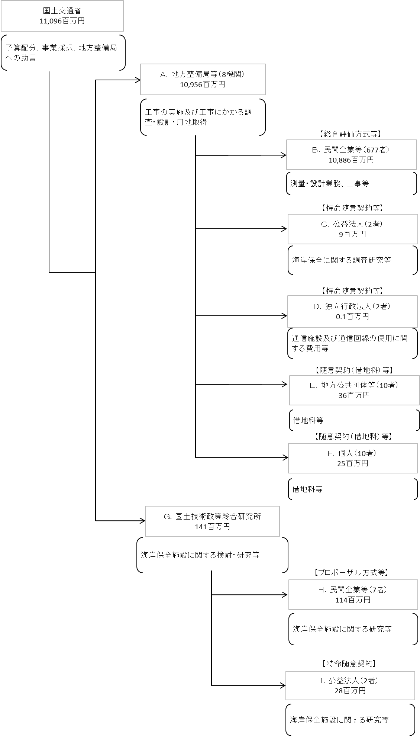

※契約ベース

 |  |  | A.北陸地方整備局 |  |  |  |  |  |  |  |  |  |  |  | Ｈ.建設技術研究所 東京本社
 |  |  | 費 目 |  | 使 途 |  |  |  |  |  |  |  | 金 額 (百万円） |  | 費 目 |  |  |  | 使 途 |  |  |  |  |  |  |  |  | 金 額 (百万円）
 |  |  | 直轄事業費 |  | 工事の実施及び工事にかかる調査・設計等
...
 |  |  | 計
費目・使途欄についてさらに記載が必要な場合はチェックの上【別紙２】に記載
※B,C,D,E,Fについては、「A.地方整備局等（8機関）」のうち、最も支出が大きい北陸地方整備局を代表として、 各ブロック（B,C,D,E,F）の上位1者を記載。
（北陸地方整備局については、C,D,Fは該当無し）
※H,I,については、「G.国土技術政策総合研究所」のうち、各ブロック（H,I）の上位1者を記載。

 | 支出先上位１０者リスト
 | A. 地方整備局等
 |  | 支 出 先 |  |  |  | 業 務 概 要
1 |  | 北陸地方整備局 |  |  |  | 工事の実施及び工事にかかる調査・設計等
2 |  | 中部地方整備局 |  |  |  | 工事の実施及び工事にかかる調査・設計等
3 |  | 関東地方整備局 |  |  |  | 工事の実施及び工事にかかる調査・設計等
4 |  | 四国地方整備局 |  |  |  | 工事の実施及び工事にかかる調査・設計等
5 |  | 中国地方整備局 |  |  |  | 工事の実施及び工事にかかる調査・設計等
6 |  | 九州地方整備局 |  |  |  | 工事の実施及び工事にかかる調査・設計等
7 |  | 東北地方整備局 |  |  |  | 工事の実施及び工事にかかる調査・設計等
8 |  | 近畿地方整備局 |  |  |  | 工事の実施及び工事にかかる調査・設計等
...
※B,C,D,E,Fについては、「A.地方整備局等（8機関）」のうち、最も支出が大きい北陸地方整備局を代表として、 各ブロック（B,C,D,E,F）の上位1者を記載。
（北陸地方整備局については、C,D,Fは該当無し）
※H,I,については、「G.国土技術政策総合研究所」のうち、各ブロック（H,I）の上位1者を記載。
※B,E,H,Iについては、複数契約がある場合は、入札者数、落札率、業務概要は、契約額が大きいものを代表的に記載。
プロポーザル方式の場合は、入札者数欄に、技術提案書提出者数を記載。
 | Ｇ. 国土技術政策総合研究所
 |  | 支 出 先 |  |  |  | 業 務 概 要
1 |  | 国土技術政策総合研究所 |  |  |  | 海岸保全施設に関する研究等
...
支出先上位10社リスト欄についてさらに記載が必要な場合はチェックの上【別紙３】に記載
※B,C,D,E,Fについては、「A.地方整備局等（8機関）」のうち、最も支出が大きい北陸地方整備局を代表として、 各ブロック（B,C,D,E,F）の上位1者を記載。
（北陸地方整備局については、C,D,Fは該当無し）
※H,I,については、「G.国土技術政策総合研究所」のうち、各ブロック（H,I）の上位1者を記載。
※B,E,H,Iについては、複数契約がある場合は、入札者数、落札率、業務概要は、契約額が大きいものを代表的に記載。
プロポーザル方式の場合は、入札者数欄に、技術提案書提出者数を記載。

